상품제안서
KF94 숲의향마스크 2D(새부리형)대형 | 상품코드: S44401

 |  |  |  |  |  |  | 02-713-8555 | www.synergygift.co.kr
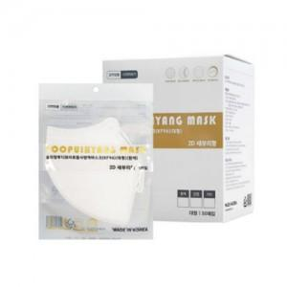

【상세/제작정보】

【인쇄/포장옵션】 | 스티커 / OPP(비닐)

【공급단가】 | 수량 | 1,000~ | 3,000~ | 10,000~ | 30,000~ | 50,000~
*VAT별도 | 단가 | 162원 | 149원 | 140원 | 137원 | 135원

【상품 URL】 | https://www.synergygift.co.kr:443/src/goods_detail.php?gdno=44401

